使い方
①「訓練計画」シートの青色のセルに各科目の時間数を入力する。（ユニット学習には習得度確認テストの時間数を含む）
※実施しない科目については時間数を空欄にしてください。
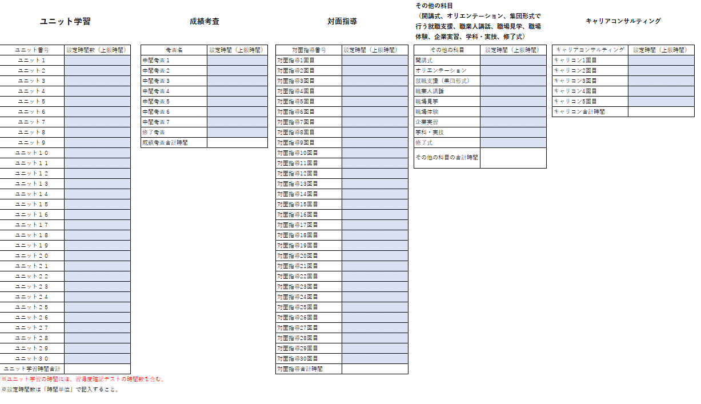

②「受講時間整理表」シートの左上の受講者氏名と訓練開始日を入力する。（科目名や受講上限時間数の情報は「訓練計画シート」を元に自動的で反映されます）
「受講時間整理表」シートは必要に応じてコピーを行い、全受講者分を作成してください。
※「ユニット」は３０まで予備で枠を設定しているため、不要であれば行を削除して差し支えありません。
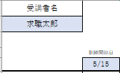

③日ごとに科目ごとに受講した時間数を「分単位」で入力してください。
受講時間が受講上限時間数を超えた日はセルが黄色くなり、翌日以降のセルが灰色になります。
例として、以下の画像ではユニット13を15時間と計画していましたが、4日目の段階で計985分（16時間25分）の受講となり、セルが黄色くなりました。 この場合は上限を超過しないように（ちょうど15時間受講）になるように上限超過分の85分（超過した1時間25分）を切り捨てて「35（分）」と記入してください。（翌日以降はユニット13を受講しても時間数は入力しない）

④最下段に「受講時間計」（その日に受講したすべての科目の合計時間数）と「0.5時間単位」（合計時間数を30分単位で切り捨てたもの）が表示されます。
修了要件、奨励金については「0.5時間単位」の時間数を実績として考えますので、確認してください。

⑤給付金における受講時間の実績は、各科目の「実際の受講時間の累計（分単位）」（表の「受講時間計」の値）となります。
以下の例では「ユニット１ 7時間35分、ユニット２ 6時間50分、ユニット３ 35分」が給付金における受講時間の実績となります。

受講時間整理表
参考様式11
受講者名 |  | ※受講時間数は分単位で入力してください
 |  | ※非表示のセルに数式が入っているため、行をまたいでコピーや削除をそのまま行うと数式が削除されます。（［Alt］＋［;］キーを活用してください）
 |  | ※時間数をコピー＆ペーストする場合は「値のみ」を張り付けるようにして下さい。（上限時間数の参照がおかしくなる可能性があります）
 | 訓練開始日
 |  |  | 合計(分数）
ユニット１ |  |  | 0
ユニット２ |  |  | 0
ユニット３ |  |  | 0
ユニット４ |  |  | 0
ユニット５ |  |  | 0
ユニット６ |  |  | 0
ユニット７ |  |  | 0
ユニット８ |  |  | 0
ユニット９ |  |  | 0
ユニット１０ |  |  | 0
ユニット１１ |  |  | 0
ユニット１２ |  |  | 0
ユニット１３ |  |  | 0
ユニット１４ |  |  | 0
ユニット１５ |  |  | 0
ユニット１６ |  |  | 0
ユニット１７ |  |  | 0
ユニット１８ |  |  | 0
ユニット１９ |  |  | 0
ユニット２０ |  |  | 0
ユニット２１ |  |  | 0
ユニット２２ |  |  | 0
ユニット２３ |  |  | 0
ユニット２４ |  |  | 0
ユニット２５ |  |  | 0
ユニット２６ |  |  | 0
ユニット２７ |  |  | 0
ユニット２８ |  |  | 0
ユニット２９ |  |  | 0
ユニット３０ |  |  | 0
...

